001_共通フォーマット
〇 | 説明
 | 分類 | フォーマット
 | 規約グループ名 | 共通フォーマット
 | 概要 | 共通のフォーマット
 | 原則 | インデント。半角空白4文字
 |  | 「,」を行の先頭に付ける
 | 例外 | インデント。特定のキーワードの場合
 | ポイント | -
 | 理由 | 統一することにより、SQLファイルを読みやすく保守性を向上させるため。

〇 | スクリーンショット
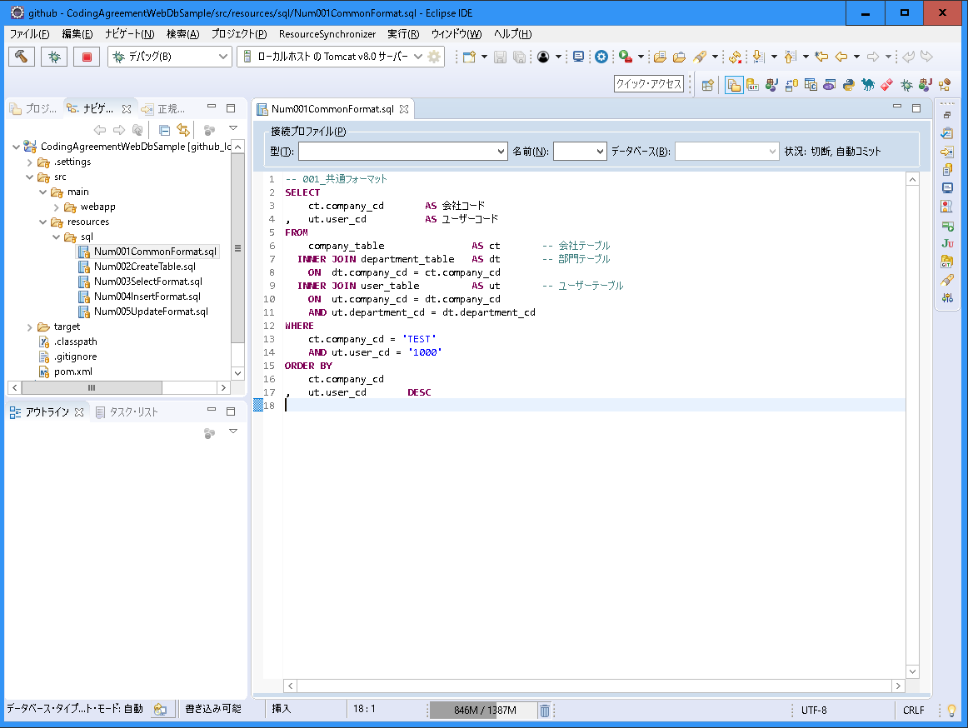

インデント。半角空白4文字。
「,」を行の先頭に付ける

002_テーブル作成フォーマット
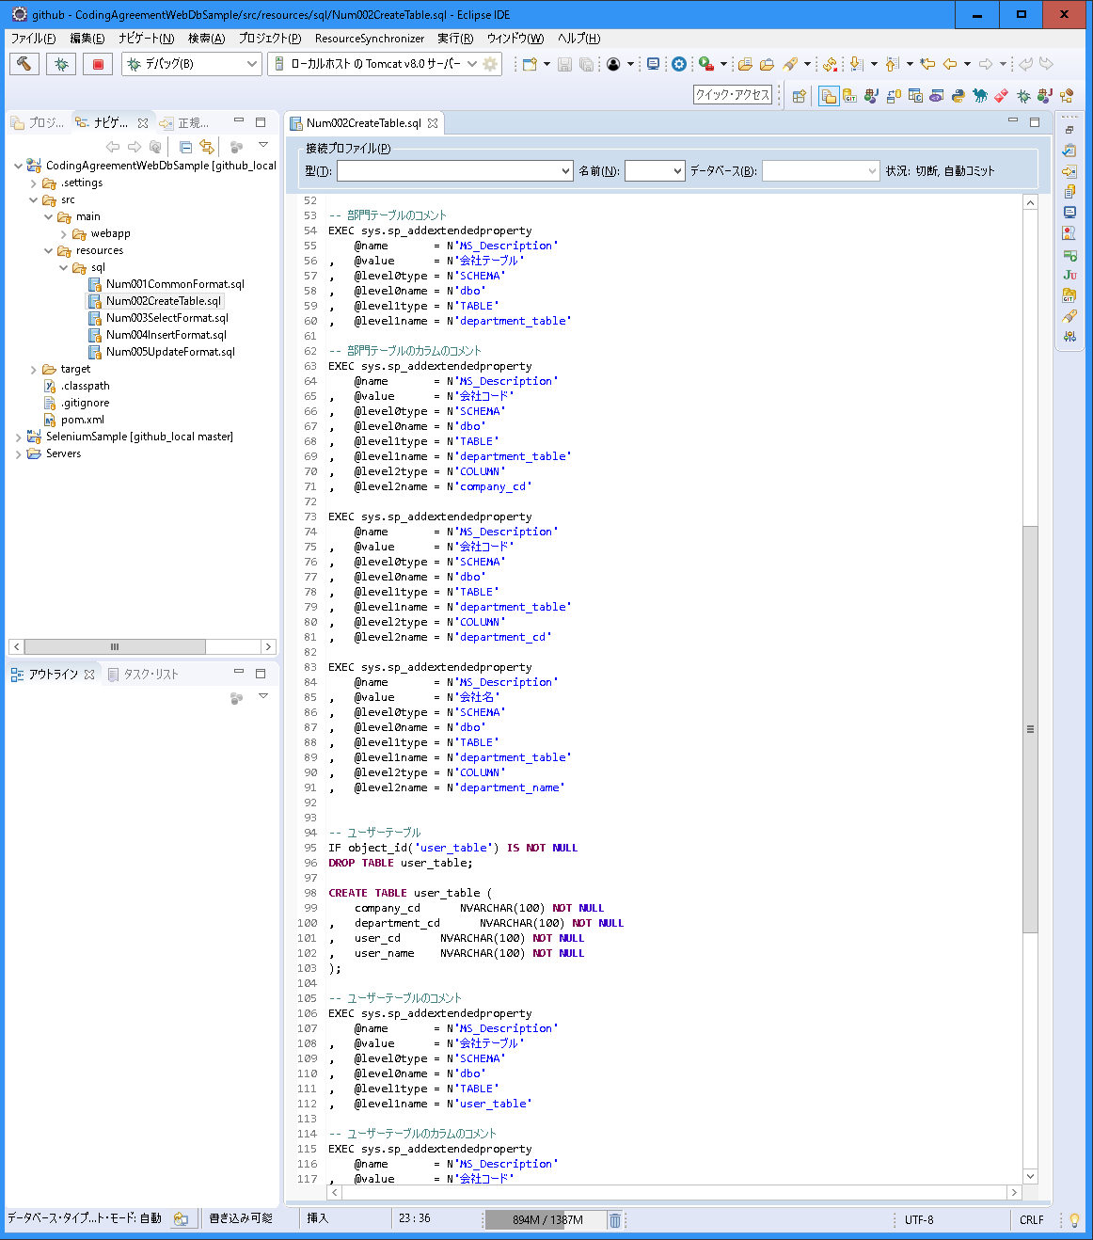
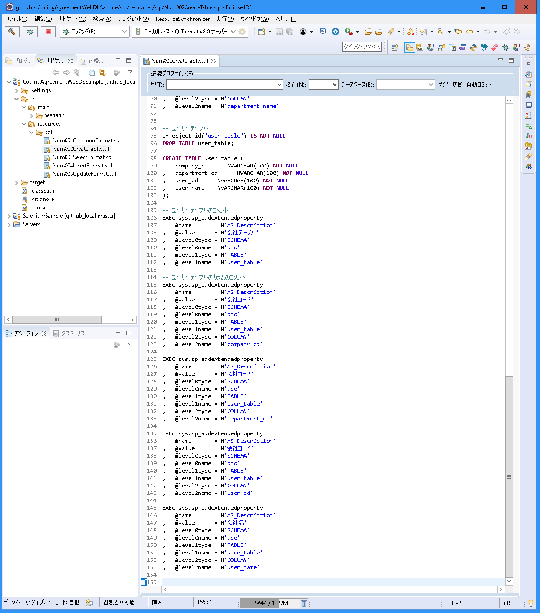
〇 | 説明
 | 分類 | フォーマット
 | 規約グループ名 | テーブル作成フォーマット
 | 概要 | テーブル作成のフォーマット
 | 原則 | 最初に、テーブルがある場合は、テーブルを削除する。
 |  | 次に、テーブルを作成する。 カラムの定義を1行ずつ定義する。 「,」を行の先頭に付ける
 |  | 次に、コメントを作成する。 カラムの定義を1行ずつ定義する。 「,」を行の先頭に付ける
 | 例外 | 特殊のテーブルの場合
 | ポイント | 見やすいようにする。
 |  | 1行1行定義し、保守しやすいようにする。
 | 理由 | 統一することにより、SQLファイルを読みやすく保守性を向上させるため。

〇 | スクリーンショット
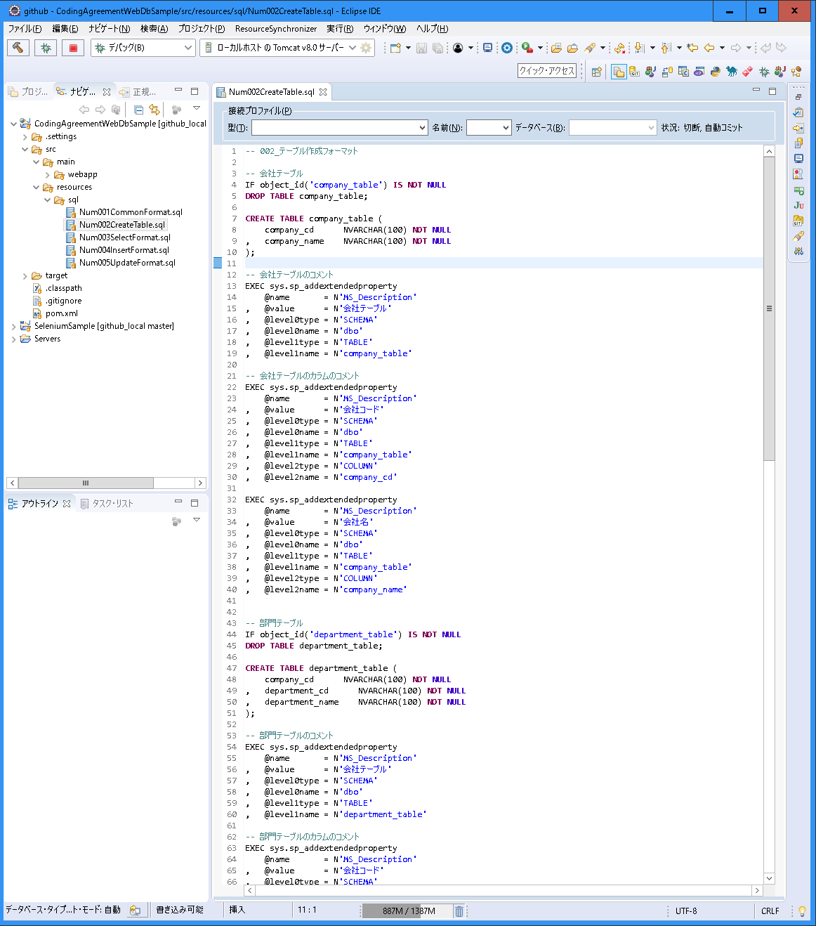

最初に、テーブルがある場合は、テーブルを削除する。

次に、テーブルを作成する。
カラムの定義を1行ずつ定義する。
「,」を行の先頭に付ける

次に、コメントを作成する。
カラムの定義を1行ずつ定義する。
「,」を行の先頭に付ける

003_検索フォーマット
〇 | 説明
 | 分類 | フォーマット
 | 規約グループ名 | 検索フォーマット
 | 概要 | 検索のフォーマット
 | 原則 | 「SELECT」、「FROM」、「WHRE」、「GROUP BY」、「ORDER BY」は行の先頭にし、独立して実装する。
 |  | 「SELECT」は1行ずつ実装する。 別名は「AS」を付け、場所を整える。 「,」を行の先頭に付ける。
 |  | 「FROM」は１行ずつ実装する。 別名は「AS」を付け、場所を整える。 「INNER JOIN」は半角空白2つでインデントし、「ON」は半角空白4つでインデントする。 「ON」と「AND」（OR）の条件は行の先頭に置いて位置は揃える。
 |  | 「WHERE」は1行ずつ実装する。 「AND」（OR）は行の先頭に置いて位置は揃える。
 |  | 「ORDER BY」は1行ずつ実装する。 「,」を行の先頭に付ける。 「DESC」は行の最後に位置に置き、揃える。
 | 例外 | -
 | ポイント | -
 | 理由 | 統一することにより、SQLファイルを読みやすく保守性を向上させるため。

〇 | スクリーンショット
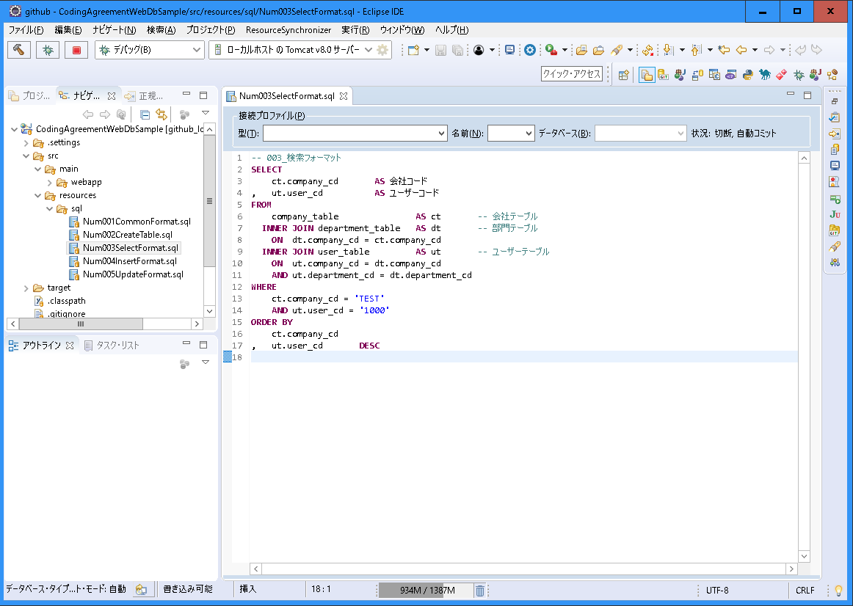

「INNER JOIN」は半角空白2つでインデントし、「ON」は半角空白4つでインデントする。
「ON」と「AND」（OR）の条件は行の先頭に置いて位置は揃える。

004_挿入フォーマット
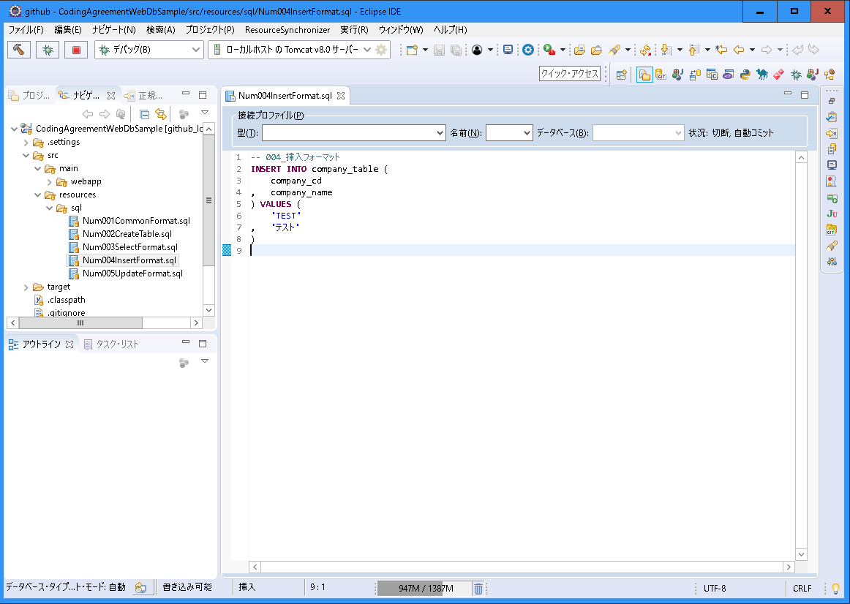
〇 | 説明
 | 分類 | フォーマット
 | 規約グループ名 | 挿入フォーマット
 | 概要 | 挿入のフォーマット
 | 原則 | 「INSERT INTO テーブル名 (」は先頭に実装する。
 |  | 列の定義は１行ずつ実装する。 「,」を行の先頭に付ける。
 |  | 「) VALUES (」は１行で実装する。
 |  | 値は１行ずつ実装する。 「,」を行の先頭に付ける。
 |  | 「)」は最後に独立して実装する。
 | 例外 | -
 | ポイント | -
 | 理由 | 統一することにより、SQLファイルを読みやすく保守性を向上させるため。

〇 | スクリーンショット

005_更新フォーマット
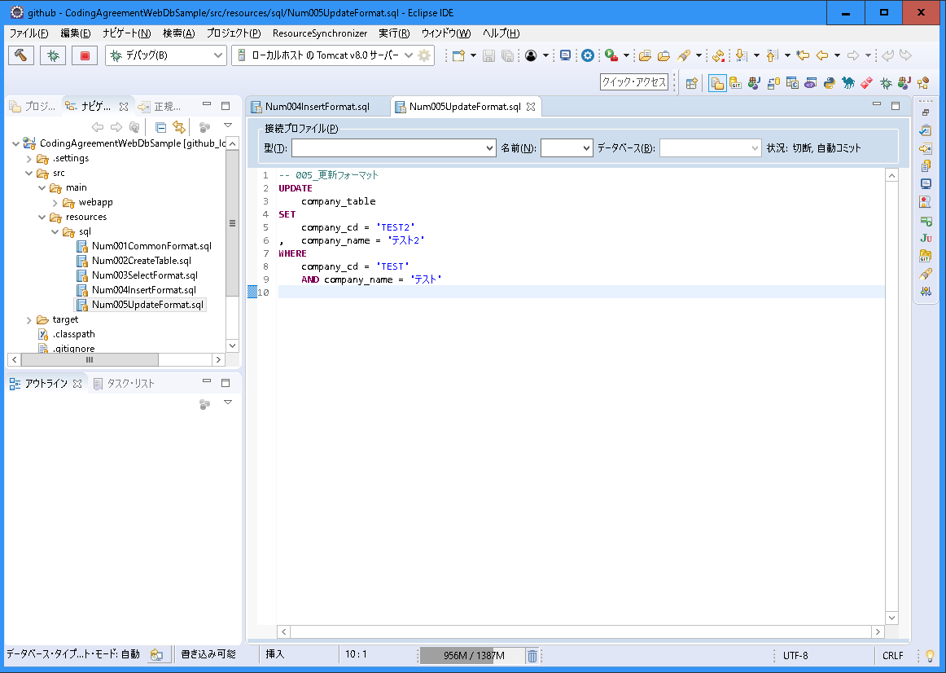
〇 | 説明
 | 分類 | フォーマット
 | 規約グループ名 | 更新フォーマット
 | 概要 | 更新のフォーマット
 | 原則 | 「UPDATE」、「SET」、「WHRE」は行の先頭にし、独立して実装する。
 |  | 「SET」は1行ずつ実装する。 「,」を行の先頭に付ける。
 |  | 「WHERE」は1行ずつ実装する。 「AND」（OR）は行の先頭に置いて位置は揃える。
 | 例外 | -
 | ポイント | -
 | 理由 | 統一することにより、SQLファイルを読みやすく保守性を向上させるため。

〇 | スクリーンショット

